상품제안서
윈드스핀2 빅팬 휴대용겸용 탁상용선풍기 FB150 | 상품코드: F25771

 |  |  |  |  |  |  | 02-412-0044 | www.easy1.co.kr
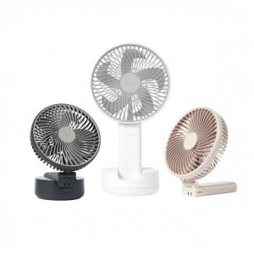

【상세/제작정보】 | 휴대용과 탁상용의 경계를 넘어

【인쇄/포장옵션】 | 레이저, 스티커 / 포장지포장

【공급단가】 | 수량 | 30~ | 50~ | 100~ | 300~ | 500~
*VAT별도 | 단가 | 43,200원 | 42,480원 | 41,400원 | 40,670원 | 39,600원

【상품 URL】 | https://dev.easy1.co.kr:443/src/goods_detail.php?gdno=25771

